発注書
タイトル画面仕様 |  |  | 1280 | 960
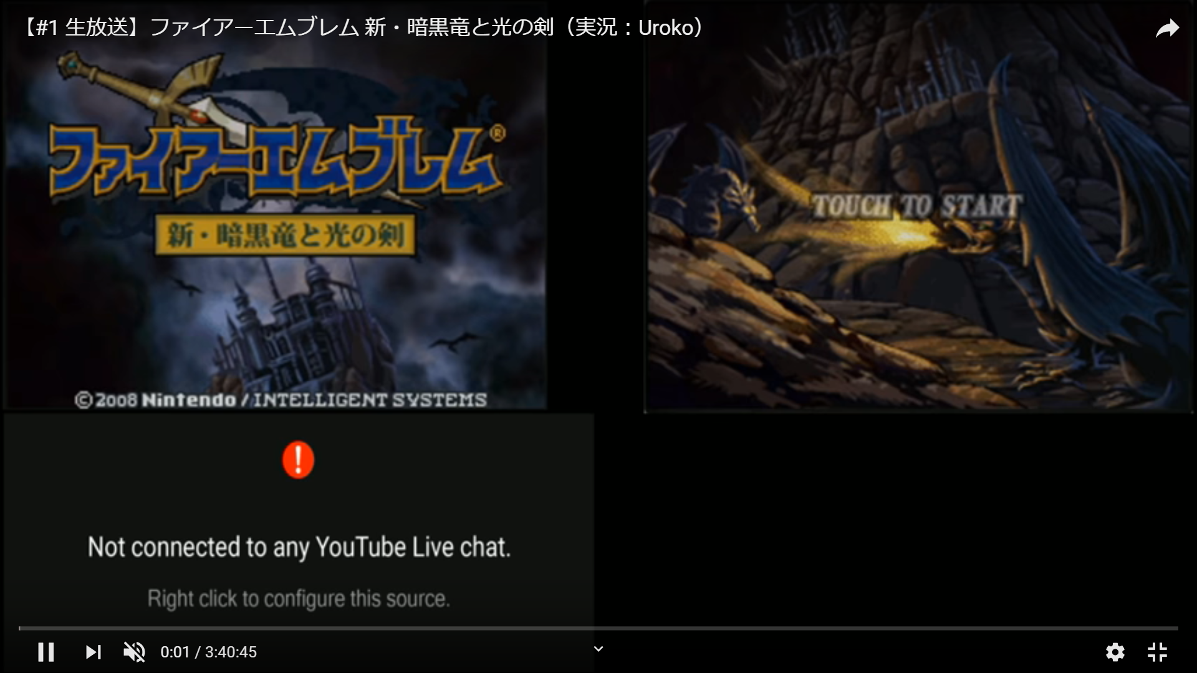

必要なもの

名前 | サイズ | 機能説明
スタート | 764*192 | 新規ボタンとロード画面がでてくる
新規画面ボタン | 512*128 | 新規画面シーンに飛ぶ
ロード画面ボタン | 512*128 | ロード画面シーンに飛ぶ

